关系图
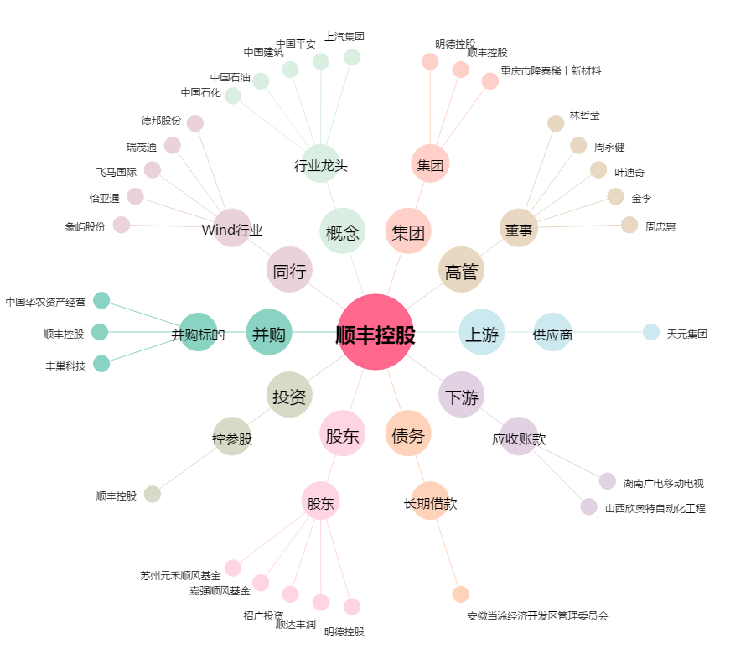
顺丰控股[002352.SZ] - 关系概览图

